Technical Design
Thiết kế kỹ thuật |  |  |  | Người tạo: | DonHV | Ngày tạo: | 2026-07-26
Mã chức năng | IDTS-TECH | Tên chức năng | Nền tảng kỹ thuật IDTS CAP/Fiori | Người cập nhật: | DonHV | Ngày cập nhật: | 2026-07-26
 |  |  |  | Người review: | Mentor / người hướng dẫn | Ngày review: | Chờ duyệt
Quy trình nghiệp vụ |  |  |  | 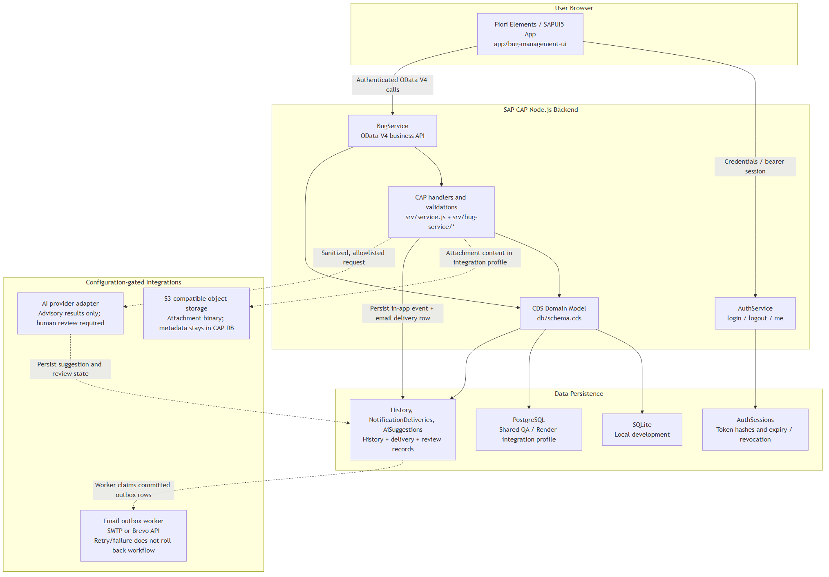
Luồng CAP/Fiori end-to-end; sơ đồ kiến trúc nằm trong vùng hình ảnh chính thức của template. AuthSessions chỉ lưu tokenHash SHA-256; raw bearer token chỉ được trả một lần.
WBS và tiến độ
N/A — Jira quản lý kế hoạch dự án; đặc tả này mô tả baseline kỹ thuật đã triển khai.
Đối tượng từ điển dữ liệu
Package
Node.js package: idts-sap01; module CAP được tổ chức trong app/, srv/ và db/.
Bảng dữ liệu
Entity CDS: Users, Bugs, Comments, Attachments, HistoryEvents, HistoryLogs, Notifications, NotificationDeliveries, AiSuggestions, DuplicateLinks và các code list.

Miền dữ liệu
Type CDS và giá trị code list định nghĩa mã nghiệp vụ ổn định; không dùng ABAP domain cổ điển.

Phần tử dữ liệu
Element CDS định nghĩa UUID, association, composition, timestamp, status code và validation target.

View
Projection/read model CAP expose Bugs, DeveloperWorkloads và dữ liệu giám sát theo vai trò.
Kiểu bảng
N/A — cấu trúc JavaScript/CDS thay thế ABAP table type cổ điển.
Định nghĩa dữ liệu
db/schema.cds định nghĩa persistence; srv/service.cds định nghĩa projection/action/function của service.

CDS Metadata Extension
app/bug-management-ui/annotations.cds và annotations/actions.cds cung cấp metadata extension cho Fiori.

Định nghĩa service
AuthService và BugService được khai báo trong CDS và triển khai bởi handler Node.js service nằm cạnh service definition.
Service binding
Endpoint OData V4: /odata/v4/auth/ và /odata/v4/bug/. Shared QA trên Render expose cùng contract.
Mô hình annotation
Annotation @UI, @Common, @Capabilities và action điều khiển List Report/Object Page.
Function Group (không áp dụng)
N/A — không dùng ABAP Function Group; behavior được tổ chức bằng module CAP/Node.js.
Function Module (không áp dụng)
N/A — CAP event handler và helper JavaScript thay thế ABAP Function Module.

Màn hình
Login, profile, dashboard, Fiori Elements List Report/Object Page và review dialog được mô tả trong Screen Layout/Definition.
Module phụ thuộc
Module JavaScript dùng dependency require/sap.ui.define rõ ràng; không áp dụng ABAP include program.

Triển khai extension
Fiori controller extension cung cấp action/section tùy biến được hỗ trợ, không thao tác DOM hoặc internal control.

Lớp/service
BugService extends cds.ApplicationService; helper module tách permissions, transitions, history, content, monitoring, email và AI.

Danh mục thông báo
Thông báo an toàn chuẩn nằm trong Message Definition; không dùng ABAP Message Class.
Đối tượng sinh số
Backend sinh Bug number; không cấu hình SAP Number Range Object.
Smart Forms (không áp dụng)
N/A — IDTS không tạo SAP Smart Form.
Smartform Style (không áp dụng)
N/A — không dùng Smartform Style.
Kịch bản workflow
Trạng thái/action vòng đời Bug được triển khai bằng CAP bound action với history và notification trong transaction.
Dữ liệu workflow
Next processor, assignee, reason và tham số action tạo workflow context; không áp dụng workflow container cổ điển.
Task
Jira quản lý task dự án; runtime queue được suy ra từ ownership/status của Bug, không phải SAP Workflow task.
Provider
AWS S3 lưu binary tệp; Brevo gửi email; PostgreSQL trên Render lưu Shared QA; OpenAI live vẫn tắt.
Đích điều hướng
manifest.json định tuyến Login/Dashboard/List Report/Object Page; action đưa người dùng về Bug liên quan.

Đồ họa
Sơ đồ kiến trúc chính thức và screenshot Shared QA đã làm sạch được chèn vào vùng template phù hợp.

Catalog
Priority, Severity, Environment, SAP Module, Application Component và Defect Category là catalog được validate.

Vai trò
Backend resolve vai trò Tester, Developer và PM; visibility UI không thay thế authorization backend.

Screen Layout
Bố cục màn hình |  |  |  | Người tạo: | DonHV | Ngày tạo: | 2026-07-26
Mã chức năng | IDTS-TECH | Tên chức năng | Nền tảng kỹ thuật IDTS CAP/Fiori | Người cập nhật: | DonHV | Ngày cập nhật: | 2026-07-26
 |  |  |  | Người review: | Mentor / người hướng dẫn | Ngày review: | Chờ duyệt
Các màn hình đã triển khai tiêu biểu
Bố cục 1 — Trang chi tiết Bug của Tester
Fiori Elements Object Page: tóm tắt, phân loại, phân công, cộng tác, lịch sử và action vòng đời.

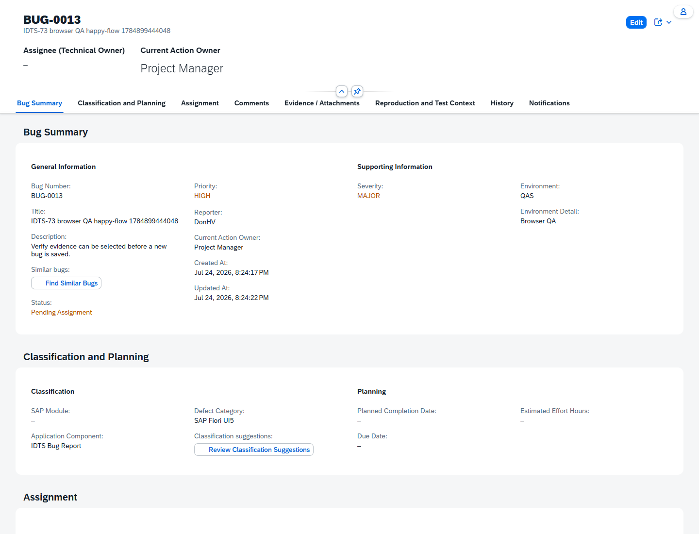
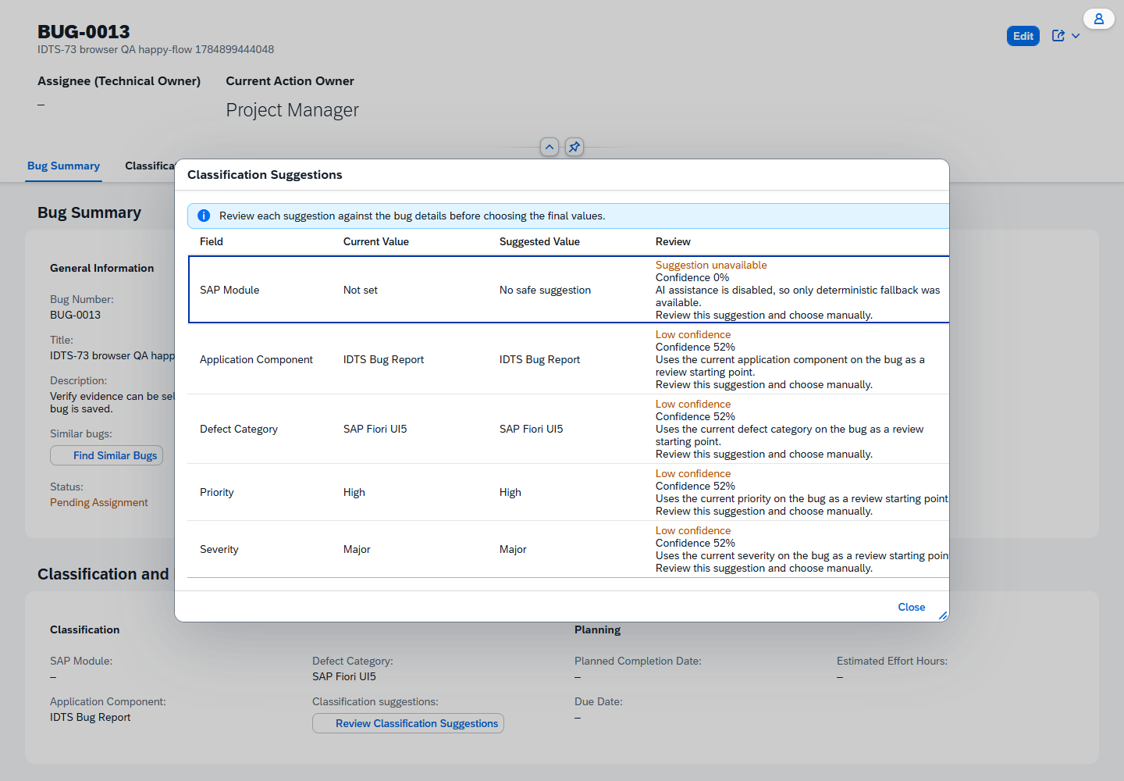

Bố cục 2 — Action của Developer được minh họa bên dưới bố cục Tester.

